Trang_tính1
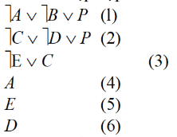
u | V | res(u,v) | THOA
 |  |  | ùP(7)
ùP(7) | ùAÚùBÚP(1) | ùAÚùB(8) | ùAÚùB(8), ùCÚùD(9)
 | ùCÚùDÚP(2) | ùCÚùD(9)
ùCÚùD(9) | ùE Ú C(3) | ùDÚùE(10) | ùAÚùB(8), ùDÚùE(10), ùC(11)
 | D(6) | ùC(11)
ùC(11) | ùE Ú C(3) | ùE(12) | ùAÚùB(8), ùDÚùE(11), ùE(12)
ùE(12) | ùE(5) | Æ | ùAÚùB(8), ùDÚùE(11)

